Contexto
CONTEXTO (ESCOPO)

Tema: Tema cujo Processo de Trabalho está inserido.
Equipe Responsável: Responsáveis pelo mapeamento, análise e tratamento dos riscos.
Vínculo Estratégico: Vínculo que o Tema abordado possui com os objetivos estratégicos da instituição.
Processo de Trabalho: Processo cujos riscos devem ser mapeados e tradados.
Objetivos do Processo: Objetivo do Processo de Trabalho para a instituição.
Referências Documentais: Normas e documentos relacionados ao Processo de Trabalho.
Partes Interessadas: Áreas interessadas e/ou impactadas direta ou indiretamente pelo Processo de Trabalho.
Etapas do Processo: Todas as etapas do Processo de Trabalho devem ser discriminadas para que os riscos, caso existam, possam ser identificados em cada uma das etapas.
TEMA:
EQUIPE RESPONSÁVEL:
VÍNCULO ESTRATÉGICO:
PROCESSO DE TRABALHO:
OBJETIVOS DO PROCESSO:
REFERÊNCIAS DOCUMENTAIS:
PARTES INTERESSADAS:

ETAPAS DO PROCESSO:

Análise SWOT
ANÁLISE SWOT
PROCESSO DE TRABALHO:

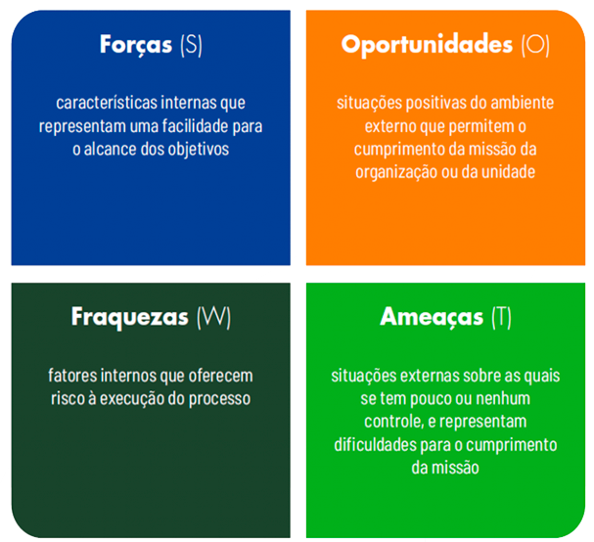
FORÇAS | FRAQUEZAS
FATORES INTERNOS

OPORTUNIDADES | AMEAÇAS
FATORES EXTERNOS

Mapa de Riscos
MAPA DE RISCOS
PROCESSO DE TRABALHO:
OBJETIVOS DO PROCESSO:
Probabilidade:
1 - RARA
2 - POUCO PROVÁVEL
3 - PROVÁVEL
4 - MUITO PROVÁVEL
5 - PRATICAMENTE CERTA
Impacto:
1 - MUITO BAIXO
2 - BAIXO
3 - MÉDIO
4 - ALTO
5 - MUITO ALTO
Nível de Risco:
EXTREMO (16 < X <= 25)
ALTO (10 < X <= 16)
MÉDIO (04 < X <= 10)
BAIXO (0 <= X <= 04)
Controle Preventivo / Controle Contigencial: Considerando o contexto com os controles existentes.

Regras de Preenchimento:
Usuário deve Preencher
Preenchido automaticamente

CAUSAS | EVENTO DE RISCO | CONSEQUÊNCIAS | PROBABILIDADE | IMPACTO | NÍVEL DE RISCO | CONTROLE PREVENTIVO | CONTROLE CONTIGENCIAL | ORDEM DE CRITICIDADE

Avaliação dos Riscos
AVALIAÇÃO DOS RISCOS
PROCESSO DE TRABALHO:
OBJETIVOS DO PROCESSO:
RESPOSTA AO RISCO:
ACEITAR - Nada fazer, aceitar o risco, acompanhar com a alternativa de criar uma reserva de contingência (Risco Negativo); Não aproveitar a oportunidade (Risco Positivo)
EVITAR / EXPLORAR - Eliminar incertezas (Risco Negativo); Eliminar incertezas (Risco Positivo)
MITIGAR / MELHORAR - Reduzir a probabilidade e/ou o impacto (Risco Negativo); Identificar e maximizar as oportunidades, aumentar a probabilidade de ocorrência (Risco Positivo)
COMPARTILHAR - Transferir a responsabilidade para outra área (Risco Negativo); Repassar a propriedade para terceiros para melhor capturar as oportunidades (Risco Positivo)

EVENTO DE RISCO | NÍVEL DE RISCO | RESPOSTA AO RISCO |  | Regras de Preenchimento:
 |  |  |  | Usuário deve Preencher
 |  |  |  | Preenchido automaticamente
 |  |  |  | NÍVEL DE RISCO

 |  |  | IMPACTO | MUITO ALTO | 0 | 0 | 0 | 0 | 0

 |  |  |  | ALTO | 0 | 0 | 0 | 0 | 0

 |  |  |  | MÉDIO | 0 | 0 | 0 | 0 | 0

 |  |  |  | BAIXO | 0 | 0 | 0 | 0 | 0

 |  |  |  | MUITO BAIXO | 0 | 0 | 0 | 0 | 0

 |  |  |  |  | RARA | POUCO PROVÁVEL | PROVÁVEL | MUITO PROVÁVEL | PRATICAMENTE CERTA

 |  |  |  |  | PROBABILIDADE
NÍVEL DE RISCO (FREQUÊNCIA)

 |  |  | BAIXO | 0
 |  |  | MÉDIO | 0
 |  |  | ALTO | 0
 |  |  | EXTREMO | 0

Tratamento dos Riscos
TRATAMENTO DOS RISCOS
PROCESSO DE TRABALHO:
OBJETIVOS DO PROCESSO:
* O Evento de Risco será selecionado automaticamente de acordo com a Ordem de Criticidade esolhida.
* Crie uma nova aba para cada Evento de Risco (Selecione a aba atual, segura a tecla CTRL e arraste para o lado)

ORDEM DE CRITICIDADE
EVENTO DE RISCO |  |  | Regras de Preenchimento:
CAUSAS |  |  | Usuário deve Preencher
CONSEQUÊNCIAS |  |  | Preenchido automaticamente
NÍVEL DE RISCO
GESTOR DE RISCOS

AÇÃO 1

ORDEM | ATIVIDADE | RESPONSÁVEL | INÍCIO | FIM | RECURSOS | NÍVEL DE PRIORIDADE | % DE EXECUÇÃO
1
2
3
4
5

AÇÃO 2

ORDEM | ATIVIDADE | RESPONSÁVEL | INÍCIO | FIM | RECURSOS | NÍVEL DE PRIORIDADE | % DE EXECUÇÃO
1
2
3
4
5

AÇÃO 3

ORDEM | ATIVIDADE | RESPONSÁVEL | INÍCIO | FIM | RECURSOS | NÍVEL DE PRIORIDADE | % DE EXECUÇÃO
1
2
3
4
5

AÇÃO 4

ORDEM | ATIVIDADE | RESPONSÁVEL | INÍCIO | FIM | RECURSOS | NÍVEL DE PRIORIDADE | % DE EXECUÇÃO
1
2
3
4
5

AÇÃO 5

ORDEM | ATIVIDADE | RESPONSÁVEL | INÍCIO | FIM | RECURSOS | NÍVEL DE PRIORIDADE | % DE EXECUÇÃO
1
2
3
4
5

